画面設計
システム名 |  | アイエスエイプランECサイト |  |  |  |  |  | 作成日 |  | 2017/8/27 |  | 作成者 | 海老澤圭太
カテゴリ |  | ユーザーメニュー | 機能名称 |  |  |  |  | 更新日 |  | 2019/11/07 |  | 更新者 | 岩田侑大

 | ■ユーザーメニュー画面
 |  |  |  |  | No. | 項目名 | オブジェクト |  | 内容
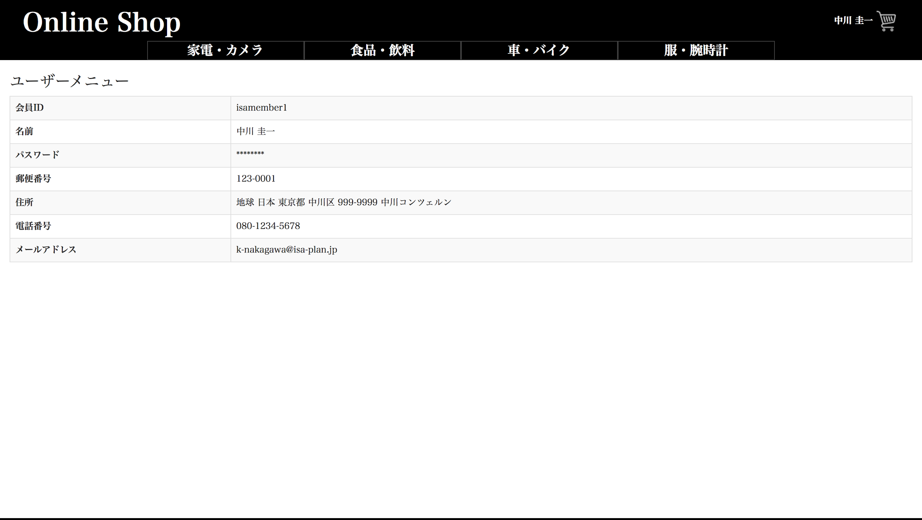
1
2
3
4
5
6
7
8
9
11
10
12
13
14
15
Online Shop
ユーザ ネーム
header
 |  |  |  |  | 1 | 画面タイトル |  |  | 「ユーザーメニュー」
カテゴリー1
カテゴリー2
1
 |  |  |  |  | 2 | 項目タイトル |  |  | 「会員ID」
 |  |  |  |  |  | 「会員ID」

 |  |  |  |  | 3 | 会員ID |  |  | 会員マスタより取得した会員IDを表示

 |  |  |  |  | 4 | 項目タイトル |  |  | 「名前」
 |  |  |  |  |  | 「名前」

 |  |  |  |  | 5 | 会員ID |  |  | 会員マスタより取得した会員名を表示
body
16
 |  |  |  |  | 6 | 項目タイトル |  |  | 「パスワード」
 |  |  |  |  |  | 「パスワード」

 |  |  |  |  | 7 | パスワード |  |  | 会員マスタより取得し、マスク化したパスワードを表示

 |  |  |  |  | 8 | 項目タイトル |  |  | 「郵便番号」
 |  |  |  |  |  | 「郵便番号」

 |  |  |  |  | 9 | 郵便番号 |  |  | 会員マスタより取得した郵便番号を表示

footer
 |  |  |  |  | 10 | 項目タイトル |  |  | 「住所」
 |  |  |  |  |  | 「住所」

 |  |  |  |  | 11 | 住所 |  |  | 会員マスタより取得した住所を表示

 |  |  |  |  | 12 | 項目タイトル |  |  | 「電話番号」
 |  |  |  |  |  | 「電話番号」

 |  |  |  |  | 13 | 電話番号 |  |  | 会員マスタより取得した電話番号を表示
ⒸISA Plan, Inc.
 |  |  |  |  | 14 | 項目タイトル |  |  | 「メールアドレス」
 |  |  |  |  |  | 「メールアドレス」

 |  |  |  |  | 15 | メールアドレス |  |  | 会員マスタより取得したメールアドレスを表示
 |  |  |  | q
 |  |  |  |  | 16 | 購入履歴ボタン |  |  | 押下すると購入履歴画面へ遷移する
 |  |  |  |  |  |  |  |  |  |  | 2019/11/07 JTM10 岩田侑大対応

画面設計_コメント(内海)
システム名 |  | アイエスエイプランECサイト |  |  |  |  |  | 作成日 |  | 2017/8/27 | 作成者 | 海老澤圭太
カテゴリ |  | ユーザーメニュー | 機能名称 | ユーザーメニュー |  |  |  | 更新日 |  | 2018/3/11 | 更新者 | 本荘和良

 | ■ユーザーメニュー画面
 |  |  |  |  | No. | 項目名 | オブジェクト |  | 内容
1
2
3
4
5
6
7
8
9
11
10
12
13
14
15
Online Shop
ユーザ ネーム
header
 |  |  |  |  | 1 | 画面タイトル |  |  | 「ユーザーメニュー」
カテゴリー1
カテゴリー2
1
 |  |  |  |  | 2 | 項目タイトル |  |  | 「会員ID」
 |  |  |  |  |  | 「会員ID」

 |  |  |  |  | 3 | 会員ID |  |  | 会員マスタより取得した会員IDを表示

 |  |  |  |  | 4 | 項目タイトル |  |  | 「名前」
 |  |  |  |  |  | 「名前」

 |  |  |  |  | 5 | 会員ID |  |  | 会員マスタより取得した会員名を表示
body
 |  |  |  |  | 6 | 項目タイトル |  |  | 「パスワード」
 |  |  |  |  |  | 「パスワード」

 |  |  |  |  | 7 | パスワード |  |  | 会員マスタより取得し、マスク化したパスワードを表示

 |  |  |  |  | 8 | 項目タイトル |  |  | 「郵便番号」
 |  |  |  |  |  | 「郵便番号」

 |  |  |  |  | 9 | 郵便番号 |  |  | 会員マスタより取得した郵便番号を表示

footer
 |  |  |  |  | 10 | 項目タイトル |  |  | 「住所」
 |  |  |  |  |  | 「住所」

 |  |  |  |  | 11 | 住所 |  |  | 会員マスタより取得した住所を表示

 |  |  |  |  | 12 | 項目タイトル |  |  | 「電話番号」
 |  |  |  |  |  | 「電話番号」

 |  |  |  |  | 13 | 電話番号 |  |  | 会員マスタより取得した電話番号を表示
ⒸISA Plan, Inc.
 |  |  |  |  | 14 | 項目タイトル |  |  | 「メールアドレス」
 |  |  |  |  |  | 「メールアドレス」

 |  |  |  |  | 15 | メールアドレス |  |  | 会員マスタより取得したメールアドレスを表示

モック
システム名 |  | アイエスエイプランECサイト |  |  | 作成日 | 2017/8/27 | 作成者 | 本荘 和良
カテゴリ |  | ユーザーメニュー | 機能名称 | ユーザーメニュー | 更新日 |  | 更新者

 | ■ユーザーメニュー画面

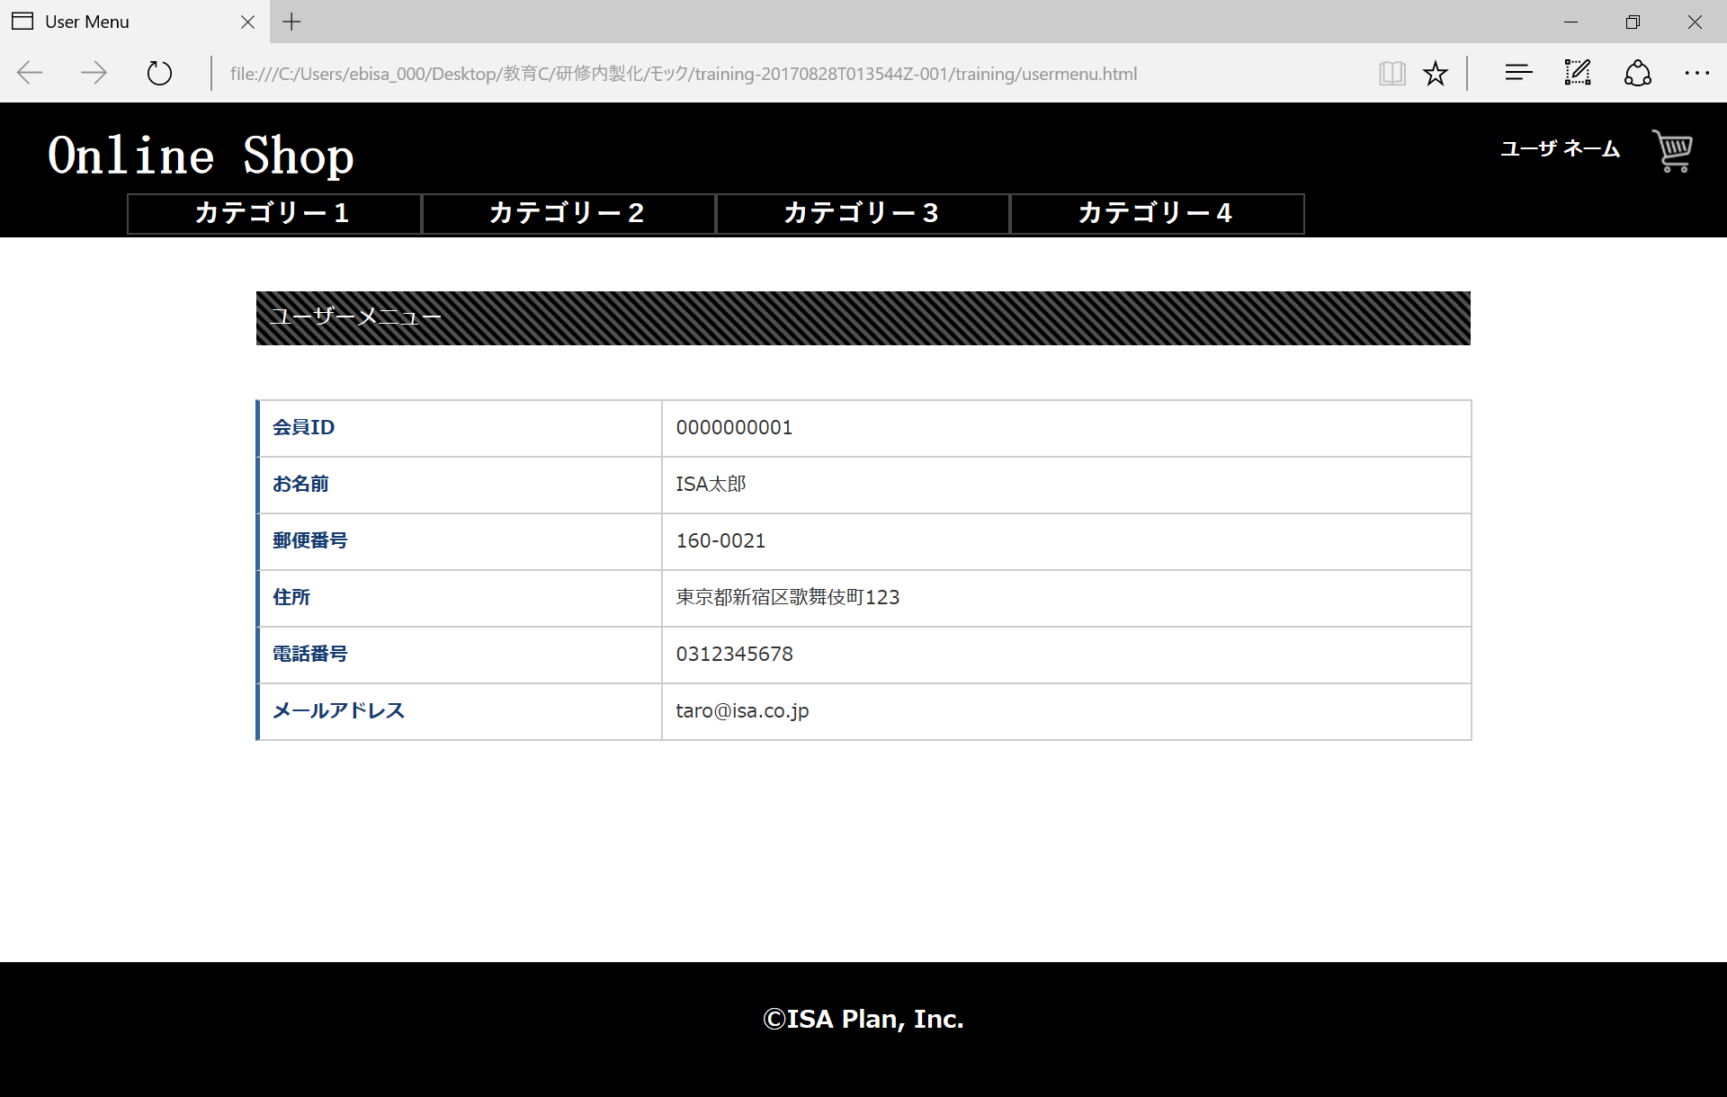

ⒸISA Plan, Inc.

